Sheet1
https://www.w3cschool.cn/excelvba/excelvba-object.html
VBA对象、属性和方法
使用VBA，你可以创建工程控制Excel的许多东西，你同样也可以控制很多其它的应用程序。VB的伟大来自于它的控制和管理各种各样的对象的能力。但是，“对象”是什么呢？“对象”是你通过VBA控制的东西。工作簿，工作表，工作表里的单元格区域，图表或者工具条，这些只是一些用Excel时想要控制的东西的举例。这些东西就是对象。Excel含有超出一百种你可以通过不同方式操作的对象。

所有的VB对象都被分层归类。一些对象本身又可能含有其它的对象，例如，Excel时一个应用对象，这个应用对象包含其它对象，例如工作簿或者命令条。工作簿对象可能包含其它对象，如工作表或者图表。你将在本章种学习如何控制以下Excel对象：区域，窗口，工作表，工作簿和应用。我将“区域”列在了第一位置，有一个非常重要的原因，如果你不知道如何操作单元格区域的话，你基本上不能用电子表格来做什么。

某些对象看上去相似。如果你打开一个新工作簿，检查它的工作表，你不会发现什么不同。一组相似的对象被称为“集合”。例如，工作表的集合包含所有具体工作簿中的工作表；命令条的集合包含所有的工具条和菜单。集合同样是对象。Excel中使用得最频繁的集合是表（Sheets）集合，它代表所有的工作表和图表，还有工作簿集合，工作表集合以及窗口集合。当你使用集合时，相同的动作可以在这个集合中所有的对象上执行。

每一种对象都有一些特征供你描述。在VB里，这些对象的特征被称为“属性”。例如，工作簿对象有名称属性；区域对象有列，字体，公式，名称，行，样式和值等属性。这些对象属性是可以设置的。你通过设置对象的属性控制对象的外观和位置。对象属性一次只能设置为一个特定的值。例如，当前工作簿不可能同时有两个不同的名称。VB中最难理解的部分是有些属性同时又可以是对象。想想区域（Range）对象，你可以通过设置字体颜色来改变选定单元格的外观。但是，字体（Font）可以有不同的名称（Times New Roman, Arial, …），不同的字号（10，12，14，…）和不同的样式（粗体，斜体，下划线，…）。这些是字体的属性。如果字体有属性，那么字体也是对象。

属性真是了不起，让你改变对象的外观，但是，如何控制这些操作呢？你在使Excel为你执行任务之前，你需要知道另外一个术语。对象有方法。每一种你想要对象做的操作都被称为“方法”。最重要的VB方法是Add方法。你可以使用这个方法添加一个新工作簿或者工作表。

对象可以使用不同的方法。例如，区域（Range）对象有专门的方法让你清除单元格内容（ClearContents方法）， 清除格式（ClearFormats方法）以及同时清除内容和格式（Clear方法）。还有让你选择，复制或移动对象的方法。方法有可选择的参数确定方法执行的具体方式。例如，工作簿（Workbook）对象有一个叫关闭（Close）的方法。你可以使用它关闭任何打开了的工作簿。如果工作簿有改动，Excel会弹出一个信息，问你是否要保存变化。你可以使用关闭方法和设定它的保存变化（SaveChanges）参数为假（False）来关闭这个工作簿并且不管它的任何变化。正如例子：
Workbooks("Chap01.XLS").Close SaveChanges:=False

学习对象，属性和方法
当你学习新的事物时，理论会给你必须的背景，但是，你如何真正知道那是什么呢？大多数人习惯形象思维，为了使Excel对象易于理解，VB在线帮助提供了一个对象模型，请看接下来的附图。注意，Application对象位于树型图的最上端，它实际上代表Excel本身。其它对象在较低的层次。

假设你想要控制Range对象，在你能够控制任何Excel对象之前，你必须对它创建引用。为了获得下图中的Range对象，只要遵照下面几行代码。每次看到树型图中的线指向不同的层时，你只要巧妙地将线换成一个逗点运算符（停顿，英文状态下的句号）。这样，最终你会以下面的方式到达Range对象：

Application.Workbook.Worksheet.Range

你可以使用Excel对象树型图来寻找到其它对象的路径，例如窗口（Window），批注（Comment），自动筛选（AutoFilter）或者绘图区（ChartArea）。分析对象模型是一个学习Excel对象的非常好的方法。你花在这里的时间，以后你开始编写VBA过程的时候，会给你加倍的回报。通常，你需要明确你引用的对象的名称。

现在，我们来点更具体的。假设你要清除单元格A4里的内容。手动做这个时，只要选择单元格A4然后按下键盘上的Delete键就可以了。用VB做同样的操作，你首先需要知道如何使Excel选中了正确的单元格。单元格A4和其它的工作表单元格一样，是Range对象。VB没有Delete方法来清除单元格内容，取而代之的是ClearContents方法，例如：

Range("A4").ClearContents

注意在对象名称和方法之间的逗点运算符。这个指令去除单元格A4里的内容。然而，如何使Excel清除工作簿Chap02.xls第一个工作表里单元格A4的内容呢？我们仍然假设打开了好几个工作簿。

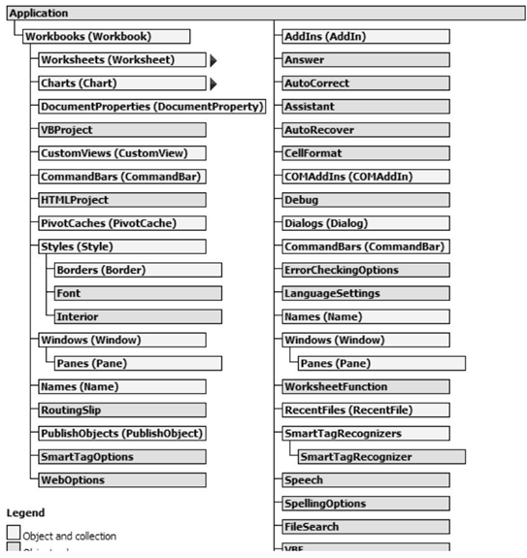
图2－4 Excel对象树型图

如果你不希望最后在错误的工作簿或工作表里删除了A4里的内容，那么你必须写下详细的指令，这样VB就知道在哪里找这个单元格：

Application.Workbooks("Chap02.xls").Worksheets("Sheet1") .Range("A4").ClearContents

上面的指令应该写成一行，并且应该从右到左阅读：清除单元格A4里的内容，这个单元格在一个叫“Sheet1”的工作表里，而这个工作表又在一个叫“Chap02.xls”的工作簿里面，工作簿“Chap02.xls”又应该是Excel应用程序的一部分。注意，集合名称的后面带有一个字母“s”：Workbooks和Worksheets。所有引用的工作簿，工作表或单元格名称都必须用引号（英文状态的引号）包括起来。

如何找到Excel对象树型图？选择Excel界面上的“帮助”－ “Excel帮助”－“编程信息”－“微软ExcelVB参考”－“Excel对象模型”。（2002版有全局的对象模型，2003版好像没有这个。）除了Excel对象，你还可以使用Office，Forms和DAO，ADO对象模型。属于这些数据库（library）中的对象都可以用在Excel中，也可以用在Office家族中的其它应用软件中。

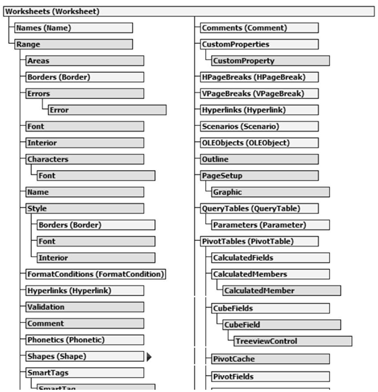
图2－6 Excel对象(Worksheet)

Excel在线帮助列出了Excel对象模型从早期版本以来的变化。许多对象，属性和方法都已经被更新
的，改进的特色所代替了。为了提供兼容性，被取代的对象已经被隐藏起来了（译者：它们仍然是
可用的）。打开VB编辑器窗口上的在线帮助，隐藏的对象同样可以在对象浏览器里找到。如果你在
对象浏览器窗口上单击右键，你可以选择显示隐藏成员的选项。你将在以后的章节中学习如何使用
对象浏览器。

句法和文法
既然现在你已经知道了VBA的一些基本组成要素（对象，属性和方法），是时间开始使用它们了。但是，你怎么将对象，属性和方法连接成正确的语言结构呢？每种语言都有语法规则，人们必须遵循语法以确保他们被理解了。无论你说的是英语，西班牙语，法语还是其它语言，你在读，写的时候都必须遵从一定的规则。在编程中，我们使用“句法”（syntax）这个术语来更确切地明确它的语言规则。你可以在在线帮助或者在对象浏览器窗口查找每个对象，属性或方法的句法。下面列出一些你必须的VB常用规则：

规则1：引用对象的属性
如果这个属性没有自变量，使用下面的句法：
Object.Property

对象是一个占位符，是你放置你想要进入的实际对象名称的地方。属性同样也是一个占位符，你可以在这里放置该对象的特点。例如：指向工作表中单元格A4中输入的值，见下述指令：
Range("A4").Value
注意对象名称和属性之间的句号。当你需要进入一个存在于多个其它对象里的对象的属性时，你必须按顺序地写上所有对象的名称，并且用 句号运算符分开。例如：
ActiveSheet.Shapes(2).Line.Weight
这个例子指向当前工作表里图形（Shapes）集合里的第二个对象里的直线（Line）对象的粗细（Weight）属性。
有些属性要求一个或多个自变量。例如，使用偏移（Offset）属性，你可以选择一个和当前单元格相对位置的单元格。Offset属性需要两个自变量，第一个自变量为行号（rowOffset）第二个是列号（columnOffset）。
对象 属性 自变量
ActiveCell.Offset(3, 2)

在上面的例子中，假设当前单元格是A1，Offset(3, 2)将会指向往下3行和往右两列的单元格，也就是单元格C4。因为，在括号内的自变量总是很难理解，通常操作是将它们的名称也列上，见下例：
ActiveCell.Offset(rowOffset:=3, columnOffset:=2)
注意，自变量名称后面总是跟着一个冒号和一个等于号（:=）。如果你使用带名称的自变量，你可以任意顺序地列出它们，上面的指令也可以写成这样：
ActiveCell.Offset(columnOffset:=2, rowOffset:=3)
改后的指令没有改变意思，你仍然指向单元格C4。然而，如果你改变ActiveCell.Offset(3, 2)中自变量的次序，结果你会指向D3，而不是C4。

规则2：改变对象的属性
Object.Property = Value

Value是一个新的你要赋给该对象属性的值。这个值可以是：一个数字
Range("A4").Value = 25
上面的指令在当前工作表的单元格A4里输入数字25在引号里的文本
ActiveCell.Font.Name = "Times New Roman"
上面的指令将当前单元格字体改为Times New Roman

逻辑值（True或False）
ActiveCell.Font.Bold = True
上面的指令设置当前单元格的字体为粗体。

规则3：返回对象属性的当前值
Variable = Object.Property

Variable（变量）是VB将要储存属性设置的地方的名称。
变量 对象 属性
CellValue = Range(“A4”).Value

上面的指令将当前A4单元格里的值保存到变量CellValue。

规则4：指向对象的方法
如果该方法没有自变量，那么句法应该是：
Object.Method

对象是一个占位符，是你放置你想要进入的实际对象名称的地方。方法同样也是一个占位符，你可以在这里放置要对该对象的进行的操作的名称。例如，可以使用下述指令来清除单元格A4的格式（应该是内容）：
对象 方法
Range("A4").ClearContents

如果该方法可以使用自变量来限制，那么句法为：
Object.Method (argument1, argument2, … argumentN)

例如，使用GoTo方法，你可以快速地选择工作表里的任何区域。GoTo方法的句法为：
Object.GoTo(Reference, Scroll) ‘对象.GoTo(参照, 窗口滚动)

Reference自变量是目标单元格或者区域，Scroll自变量可以设定为真（True）让Excel窗口滚动到该目标地址出现在窗口的左上角；或者设定为假（False），窗口不滚动（系统默认为False）。

例如，下面的VBA语句选择工作表Sheet1里的单元格P100，并且窗口滚动：
Application.GoTo _
Reference:=Worksheets("Sheet1").Range("P100"), _
Scroll:=True

上面的指令没有固定在一行，使用了一条特殊的线（下划线）将它分为几段。

